画面遷移図
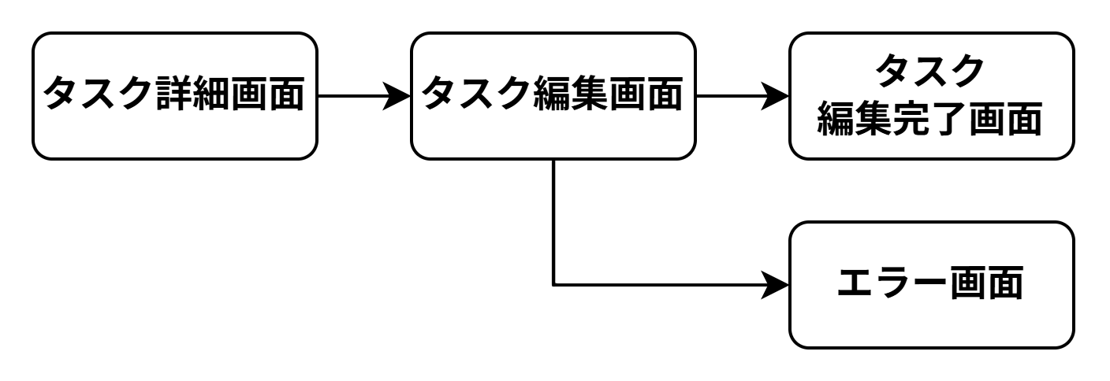
画面遷移図 | システム名 | グループ名 | 作成日 | 担当 | 承認印
 | TaskManager62 | 62期 | 2026-04-13 | 本位田

詳細クラス図
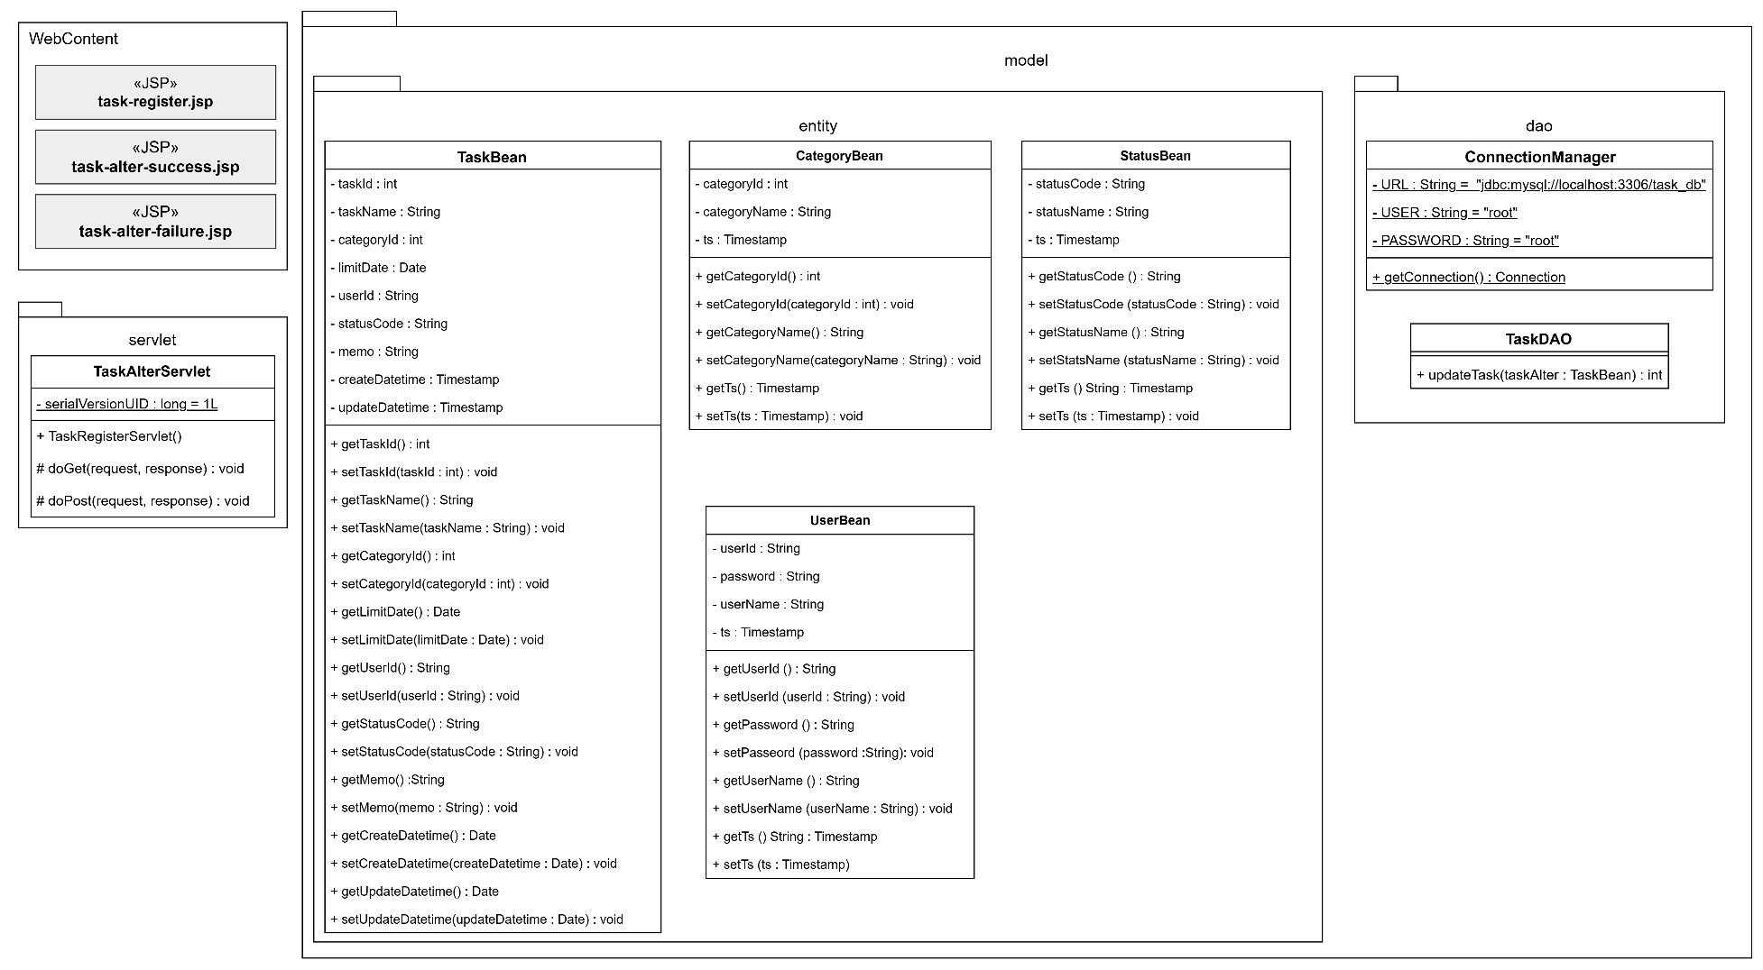
詳細クラス図 | システム名 | グループ名 | 作成日 | 担当 | 承認印
 | TaskManager62 | 62期 | 2026-04-10 | 本位田

画面設計書
画面設計書 | システム名 |  | グループ名 |  | 作成日 | 担当 | 承認印
 | TaskManager62 |  | 62期 |  | 2026-04-09 | 本位田

画面名称 | タスク編集画面
画面レイアウト
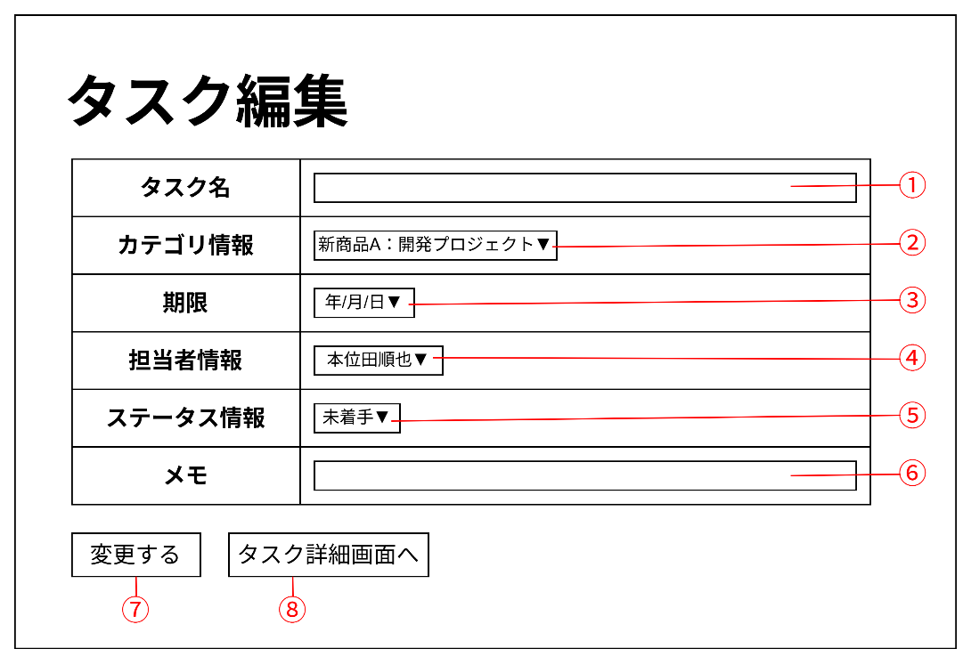

フォーム定義
action | task-alter-servlet |  |  |  |  | method | POST
識別ID | ラベル | type | name | value | 備考
① | タスク名 | text | taskName |  | タスク名を入力する
② | カテゴリ情報 | select | categoryCode |  | カテゴリ情報を選択する
③ | 期限 | date | limitDate |  | 期限をカレンダーから選択する
④ | 担当者情報 | select | assigneeId |  | 担当者をユーザー一覧から選択する
⑤ | ステータス情報 | select | statusCode |  | ステータス情報を選択する
⑥ | メモ | text | memo |  | メモを入力する
⑦ | 変更する | submit |  | 変更する | 入力した内容をサーブレットに送信する
⑧ | タスク詳細画面へ | submit |  | タスク詳細画面へ | タスク詳細画面に戻る

画面設計書 (2)
画面設計書 | システム名 |  | グループ名 |  | 作成日 | 担当 | 承認印
 | TaskManager62 |  | 62期 |  | 2026-04-09 | 本位田

画面名称 | タスク編集失敗画面
画面レイアウト
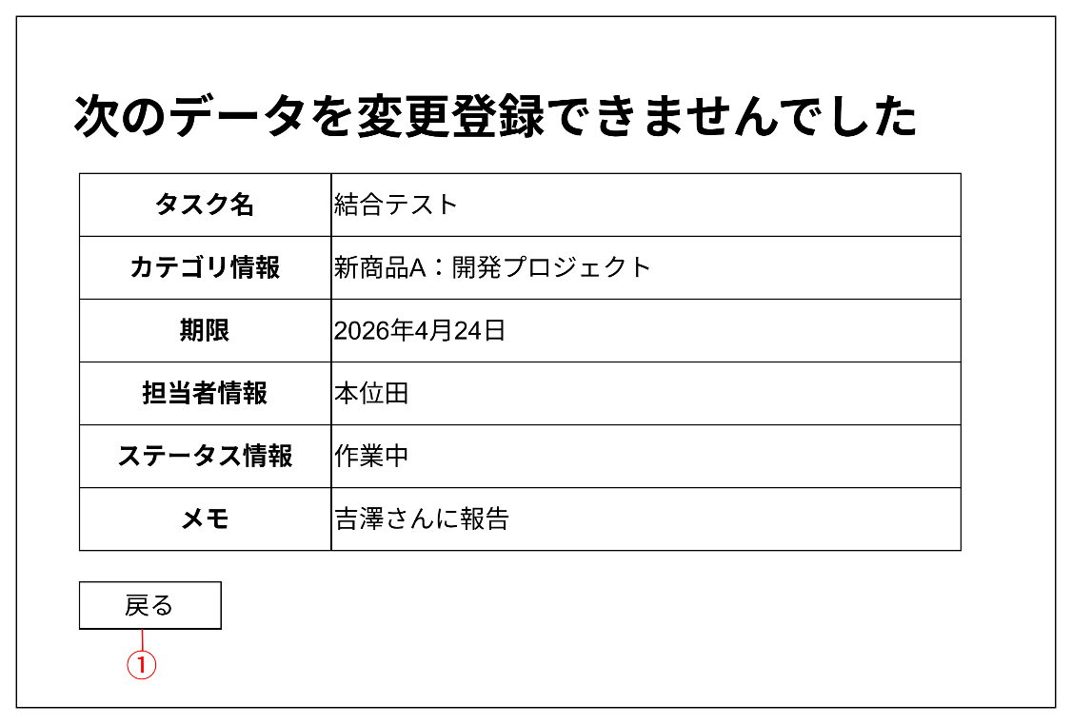

フォーム定義
action | task-alter-form.jsp |  |  |  |  | method | GET
識別ID | ラベル | type | name | value | 備考
① | 戻る | submit |  | 戻る | タスク編集画面に遷移する

画面設計書 (3)
画面設計書 | システム名 |  | グループ名 |  | 作成日 | 担当 | 承認印
 | TaskManager62 |  | 62期 |  | 2026-04-09 | 本位田

画面名称 | タスク編集失敗画面
画面レイアウト
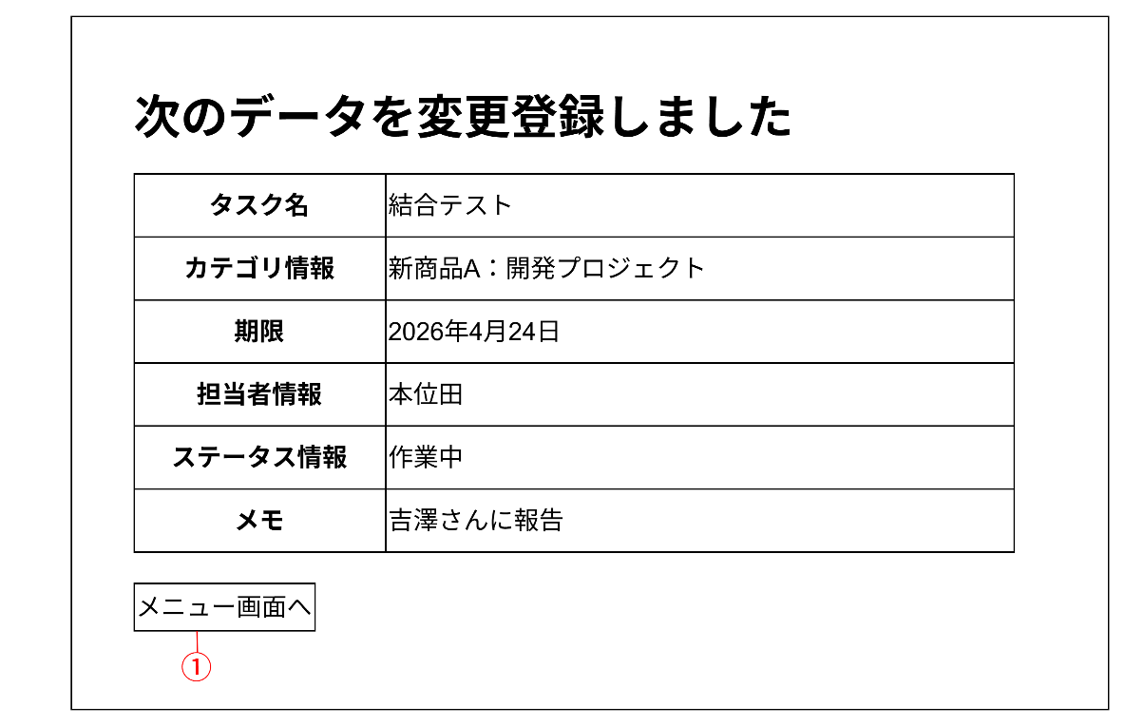

フォーム定義
action | menu.jsp |  |  |  |  | method | GET
識別ID | ラベル | type | name | value | 備考
① | メニュー画面へ | submit |  | メニュー画面へ | メニュー画面に遷移する

